Noten
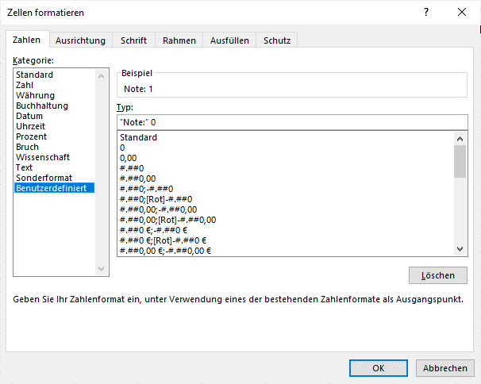
Notenübersicht

 | Note: 1 |  | Note: 2 |  | Note: 3 |  | Note: 4 |  | Note: 5 |  | Note: 6 |  | Anzahl |  | Durchschnitt
 | M | J | M | J | M | J | M | J | M | J | M | J | M | J | M | J
Deutsch | 4 | 3 | 5 | 4 | 3 | 6 | 2 | 2 | 1 |  | 1 |  | 16 | 15 | 2.63 | 2.47
Englisch | 6 | 5 | 4 | 5 | 2 | 4 |  |  | 1 |  | 1 | 1 | 14 | 15 | 2.21 | 2.20
Mathe | 8 | 5 | 5 | 5 |  |  | 3 | 2 |  | 2 |  | 1 | 16 | 15 | 1.88 | 2.60

 |  |  |  | Format für Zelle B3, D3, usw.:

